상품제안서
스탠리 GO 진공 슬림보틀 473ml | 상품코드: S38196

 |  | 02-713-8555 | www.synergygift.co.kr
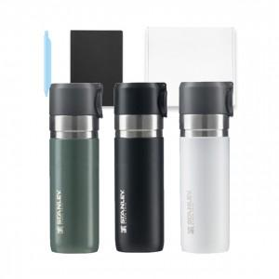

【상세/제작정보】

【인쇄/포장옵션】 | 레이저 / 종이상자

【공급단가】 | 수량
*VAT별도 | 단가

【상품 URL】 | https://www.synergygift.co.kr:443/src/goods_detail.php?gdno=38196

